Datos personales
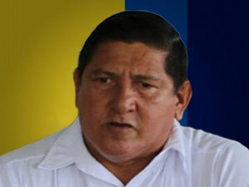

Nombres: | Luis Geovanny
Apellidos: | Murillo Carranza
Facebook: | https://www.facebook.com/profile.php?id=100009768195389&lst=100001364348223%3A100009768195389%3A1598898119&sk=timeline
Twitter:
Descripción:

